Betting Decisions
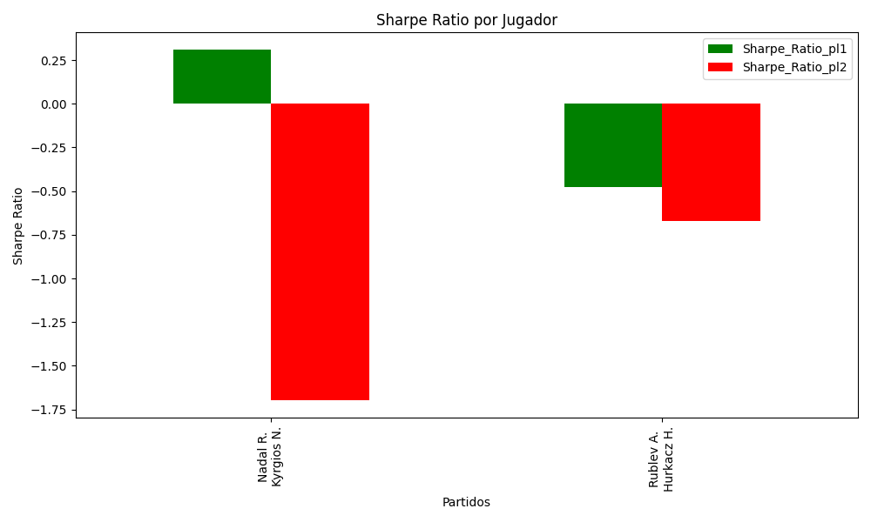
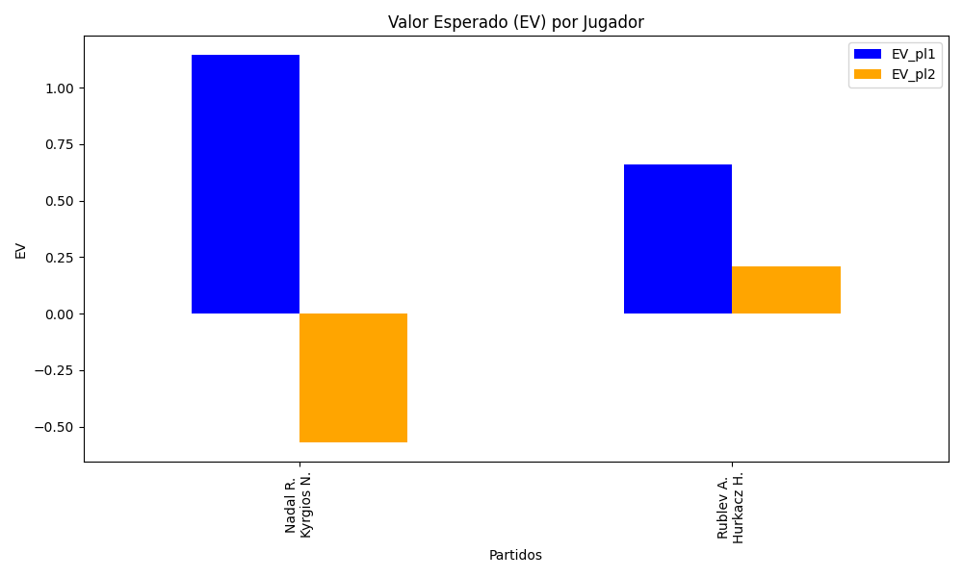
Surface | pl1 | pl1_flag | pl1_hand | pl1_bet | pl2 | pl2_flag | pl2_hand | pl2_bet | Result | DiffProffTime | DiffPts | DiffWeight | DiffHeight | Class | Prob_win_pl1 | Prob_win_pl2 | Accuracy | date_run | EV_pl1 | EV_pl2 | Std_Dev_pl1 | Std_Dev_pl2 | Sharpe_Ratio_pl1 | Sharpe_Ratio_pl2 | Best_Bet_EV | match | Best_Bet | Best_Bet_Sharpe | Money_to_Bet | Prob_Win | Payout
hard | Nadal R. | ESP | Left-Handed | 1.4 | Kyrgios N. | AUS | Right-Handed | 3.01 | 0 | 9 | 6022 | 0 | -8 | 0 | 0.89294221199 | 0.10705778801 | 0.5 | 2022-03-17 | 1.1430613088 | -0.57069827008 | 0.43286138584 | 0.93065197956 | 0.30739935029 | -1.6984848308 | 1.1430613088 | Nadal R. Kyrgios N. | pl1 | 0.30739935029 | 5.59 | 0.89294221199 | 1.4
hard | Rublev A. | RUS | Right-Handed | 1.54 | Hurkacz H. | POL | Right-Handed | 2.5 | 0 | 1 | 1122 | -11 | -8 | 0 | 0.65398107219 | 0.34601892781 | 0.5 | 2022-03-17 | 0.66111192336 | 0.21106624734 | 0.73257693072 | 1.1892482642 | -0.4762476977 | -0.67179728299 | 0.66111192336 | Rublev A. Hurkacz H. | pl1 | -0.4762476977 | 0.29 | 0.65398107219 | 1.54

Monte Carlo Summary
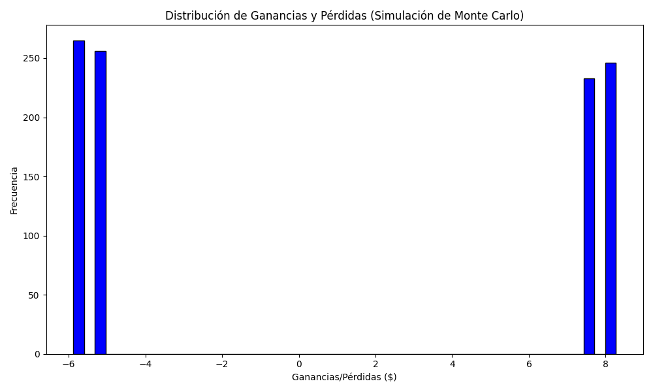
Promedio de Ganancia/Pérdida | Mediana de Ganancia/Pérdida | Ganancia/Pérdida Máxima | Ganancia/Pérdida Mínima | Probabilidad de Ganancia (>0)
0.9160372 | -5.1434 | 8.2726 | -5.88 | 0.479

